Sheet1
北京探路者户外用品股份有限公司核价单
款式图 | 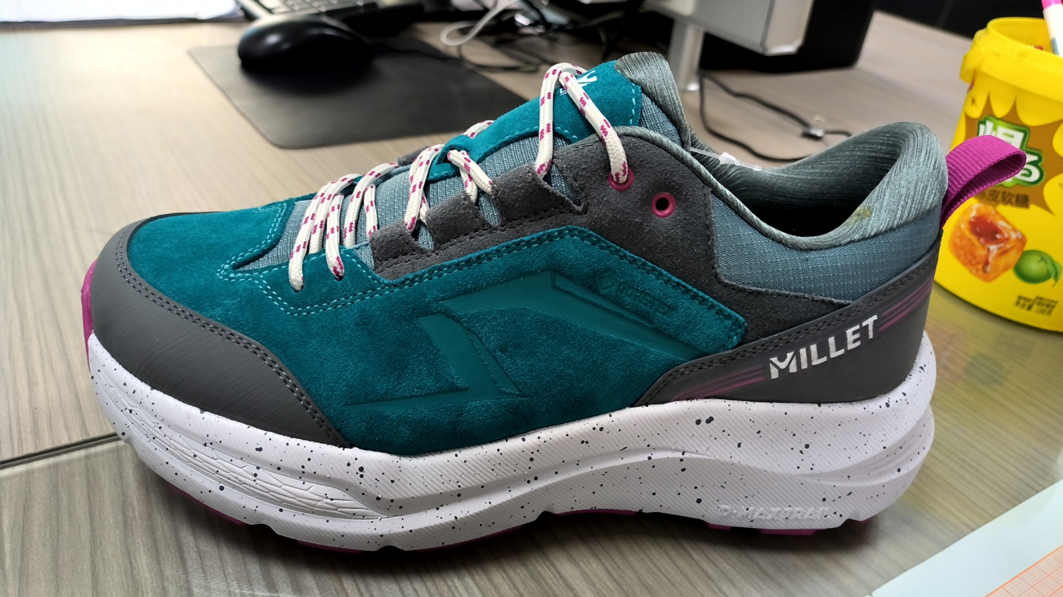 |  |  |  |  | 款式名称： | 23440 |  | 渠道： |  | 开发季： |  | 生产工厂：ADK
 |  |  |  |  |  | 成衣编号： |  |  | 品牌： |  | 开发类型： |  | 生产数量：
 |  |  |  |  |  | 设计师： |  |  | 事业部： |  | 开发工厂： |  | 审核日期：
 |  |  |  |  |  | 开发员： |  |  | 系列： |  | 制单日期：
 | 物 料 信 息 |  |  |  |  |  |  |  | 采 购 信 息
序号 | 物料类型 | 物料名称 | 物料编号 | 成分 | 应用部位 | 规格1（面料可裁幅宽、辅料型号等） | 规格2（面料克重、辅料长度等） | 单位 | 单耗 | 损耗 | 单价 | 金额(元) | 费用占比 | 供应商
1 | 面料 | 1.4MM防水反绒皮合防洪吸富荣布 |  |  | 内头 |  |  | SF | 1.3000 | 3% | 11.70 | 15.6663
2 |  |  |  |  | 舌饰 |  |  |  |  | 3% |  | 0
3 |  | 1.4MM防水反绒皮合防洪吸富荣布 |  |  | 后护眼 |  |  | SF | 0.4840 | 3% | 11.70 | 5.832684
4 |  | 1.4MM有色布底橡胶片 |  |  | 外头 | 0.5 |  | Y | 0.0640 | 3% | 45.50 | 2.99936
5 |  |  |  |  | 后方 | 0.5 |  | Y | 0.0700 | 3% | 45.50 | 3.28055
6 |  | 人道透气革过防洪吸 |  |  | 舌翼 | 1.37 |  | Y | 0.0180 | 3% | 46.00 | 0.85284
7 |  | 二分格过防洪吸防脱纱合过防洪吸细布 |  |  | 舌面网 | 1.37 |  | Y | 0.0330 | 3% | 25.00 | 0.84975
8 |  | 二分格过防洪吸防脱纱合过防洪吸佳积布合过防洪吸针棉 |  |  | 边肚网 | 1.37 |  | Y | 0.0760 | 3% | 46.00 | 3.60088
9 | 里布 | 兴宏达49# 250克/Y条纹弹力布+3MMF+42针TC |  |  | 舌上里 | 1.37 |  | Y | 0.0127 | 3% | 22.00 | 0.287782
10 |  |  |  |  | 后上里 | 1.37 |  | Y | 0.0310 | 3% | 22.00 | 0.70246
11 |  | GORE-TEX袜套 |  |  | 内外侧袜套 | 1.37 |  | ㎡ | 0.1330 | 3% | 233.60 | 32.000864
12 |  |  |  |  | 舌下里 | 1.37 |  | ㎡ | 0.0250 | 3% | 233.60 | 6.0152
13 | 补强 | GASKET 按㎡单位计算 |  |  | 烫布 | 1.37 |  | ㎡ | 0.0526 | 3% | 74.10 | 4.0145898
14 |  | 1.0MM不加硬PK布 |  |  | 小中底 | 1.37 |  | Y | 0.0265 | 3% | 4.00 | 0.10918
15 |  | 1.0MM细丽新布过防洪吸过白乳胶 |  |  | 内头补强 | 1.37 |  | Y | 0.0455 | 3% | 15.30 | 0.7170345
16 |  |  |  |  | 护眼饰补强1 | 1.37 |  | Y | 0.0106 | 3% | 15.30 | 0.1670454
17 |  | 华宇2039过防洪吸合热熔膜 |  |  | 护眼饰补强2 | 1.37 |  | Y | 0.0148 | 3% | 34.00 | 0.518296
18 |  | 1.5MMEVA |  |  | 后方补强 | 1.37 |  | Y | 0.0225 | 3% | 3.00 | 0.069525
19 |  | 1.2MMPK布过防洪吸合热熔丝 |  |  | 领口补强 | 1.37 |  | Y | 0.0138 | 3% | 16.00 | 0.227424
20 |  | 1.0MMPK布过防洪吸 |  |  | 内头接片 | 1.37 |  | Y | 0.0300 | 3% | 9.00 | 0.2781
21 |  | 斜纹布过防洪吸复合厂上白乳胶 |  |  | 头衬垫 | 1.37 |  | Y | 0.0106 | 3% | 11.30 | 0.1233734
22 |  | 0.6MM白PK布 |  |  | 后衬垫 | 1.37 |  | Y | 0.0195 | 3% | 7.50 | 0.1506375
23 |  | 1.0MMSIGMA 100/2 |  |  | 头衬 | 1*1.5 |  | 张 | 0.0085 | 3% | 30.80 | 0.269654
24 |  | 2.0MMSIGMA 200/2 |  |  | 后衬 | 1*1.5 |  | 张 | 0.0150 | 3% | 49.50 | 0.764775
25 |  | 2.0MM灰条纹加硬PK布过防洪吸 |  |  | 中衬 | 1.37 |  | Y | 0.0370 | 3% | 15.00 | 0.57165
26 |  | 0.6CM K52海绵过防洪吸 |  |  | 舌棉 | 1.37 |  | ㎡ | 0.0260 | 3% | 11.20 | 0.299936
27 |  | 1.5CM K52海绵过防洪吸 |  |  | 后棉 | 1.37 |  | ㎡ | 0.0230 | 3% | 22.10 | 0.523549
28 |  | 1.4CM宽1.5MMPK布裁条 |  |  | 网脚条 |  |  | 米 | 0.8000 | 3% | 0.15 | 0.1236
29 |  | 2.0CM过防洪吸过硬浆丝光布裁条 |  |  | 包边布 |  |  | 米 | 0.6000 | 3% | 0.25 | 0.1545
30 |  | GTX防水条 |  |  | 防水条 |  |  | 米 | 1.2000 | 3% | 6.79 | 8.39244
31 |  | 1.5CM织带过硬浆 |  |  | 后提带 |  |  | 米 | 0.2000 | 3% | 0.45 | 0.0927
32 | 辅料 | 车线 |  |  |  |  |  | 双 |  |  | 1.50 | 0
33 |  | 鸡眼扣 |  |  | 后护眼扣 |  |  | 粒 | 4 | 3% | 0.04 | 0.1648
34 |  | Ortholite隐形面衬0.94$,汇率按7.3+运费1 |  |  | 面衬 |  |  | 双 | 1 | 3% | 7.86 | 8.0958
35 |  | 防水圆带 |  |  | 鞋带 |  |  | 双 | 1 | 3% | 1.20 | 1.236
36 |  | 超星ML-055 |  |  | 大底 |  |  | 双 | 1 | 3% | 38.50 | 39.655
37 | 外协 | 舌饰印压*2 |  |  |  |  |  | 双 | 1 | 3% | 0.60 | 0.618
38 |  | 内头印压*2 |  |  |  |  |  | 双 | 1 | 3% | 2.30 | 2.369
39 |  | 后方橡胶片表面电雕+双色印刷*2 |  |  |  |  |  | 双 | 1 | 3% | 2.10 | 2.163
4 | 吊牌及包装 |  |  |  |  |  |  | 双 | 1.000 | 100% | 6.00 | ¥6.00
5 | 胶水 |  |  |  |  |  |  | 双 |  | 103% | 2.00 | ¥2.00
 | 人工 | 冲裁+手工+针车+成型 |  |  |  |  |  |  |  |  |  | ¥36.80
 | 水电 |  |  |  |  |  |  |  |  |  |  | ¥1.80
 | 房租 |  |  |  |  |  |  |  |  |  |  | ¥1.50
 | 折旧 |  |  |  |  |  |  |  |  |  |  | ¥0.50
 | 办公 |  |  |  |  |  |  |  |  |  |  | ¥0.50
 | 管理费用 |  |  |  |  |  |  |  |  |  |  | ¥9.00
 | 开发技转 |  |  |  |  |  |  |  |  |  |  | ¥7.00
 | 出货费用 |  |  |  |  |  |  |  |  |  |  | ¥1.50 | 暂估
成本合计 |  |  |  |  |  |  |  |  |  |  |  | ¥210.56
 | 利润 | 12% |  |  |  |  |  |  |  |  |  | 25
7 | 最低起订量 | 1500双/色，每款3000双以上 |  |  |  |  |  |  |  |  |  | ¥235.76
6 | OEM款式 | LOP价格(直接人工+税金+利润+运费) |  |  |  |  |  |  |  | 100% |  | ¥266.41

 | 行数可自行添加；LOP按照5000-7999件的订单量计算。 运费参考：仓库地点天津、太仓各占一半. 物料类型一列可更改内容。

